상품제안서
슬림보틀 350ml | 상품코드: F24818

 |  |  |  |  |  |  | 02-412-0044 | www.easy1.co.kr
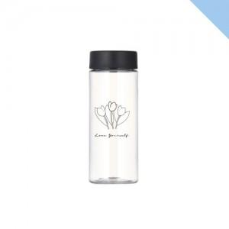

【상세/제작정보】 | 부가세 별도 및 배송비 별도 선물포장 개당 400원(부가세 별도) 추가 1도 단면 인쇄 포함 양면인쇄 및 2도 인쇄 시 개당 300 원(부가세 별도) 추가 풀컬러 인쇄 불가 제품 택배비 한박스당 7,000원(부가세 별도) 350ml 인쇄사이즈 단면:75*100 양면:150*100

【인쇄/포장옵션】 | 실크 / 포장지포장

【공급단가】 | 수량 | 200~ | 500~ | 1,000~ | 3,000~ | 5,000~
*VAT별도 | 단가 | 1,420원 | 1,370원 | 1,330원 | 1,280원 | 1,230원

【상품 URL】 | http://www.easy1.co.kr/src/goods_detail.php?gdno=24818

